DANH SÁCH CÔNG TY HÀN QUỐC
No. | Division | Company Information
 |  | Company Name | Web site | Product for BM | Product Photo | Note
1 | Automobile Parts | COREA ELECTRONICS CORPORATION | www.cecom.co.kr | Thermo Valve Water temperature control valve for vehicle and ship engines. These are the core parts installed in diverse thermal management systems of automobiles, ships, railroads, showers, and home heating. This group of parts helps maintain the desired temperature by detecting water temperature and activating valves according to the set temperature. | 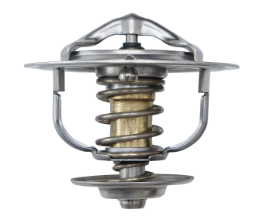 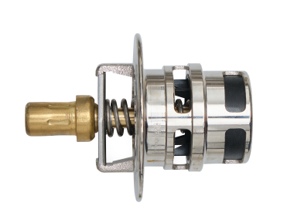 | Van nhiệt Van điều chỉnh nhiệt độ nước cho động cơ xe, tàu thủy. Đây là những bộ phận cốt lõi được lắp đặt trong các hệ thống quản lý nhiệt đa dạng của ô tô, tàu thủy, đường sắt, vòi hoa sen và hệ thống sưởi trong nhà. Nhóm bộ phận này giúp duy trì nhiệt độ mong muốn bằng cách phát hiện nhiệt độ nước và kích hoạt van theo nhiệt độ cài đặt.
2 |  | DH | http://www.dhoc-global.com/ | Head Rest Frame DH specializes in developing and producing headrest frames and armrest frames for vehicles. In addition to Korea's Hyundai-Kia Motors and Ssangyong Motors, we export to the US, Mexico, Vietnam, India and Russia in CKD format. We have many patents for manufacturing headrest frame. | 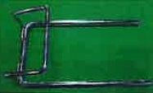 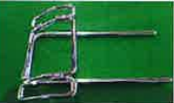 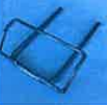 | Khung tựa đầu DH chuyên phát triển và sản xuất khung tựa đầu và khung tay vịn cho các loại xe. Ngoài Hyundai-Kia Motors và Ssangyong Motors của Hàn Quốc, chúng tôi còn xuất khẩu sang Mỹ, Mexico, Việt Nam, Ấn Độ và Nga ở dạng CKD. DH có nhiều bằng sáng chế về sản xuất khung tựa đầu.
3 | Secondary Battery | Maroo On | http://www.maroo-on.com/ | Battery Restoration Equipments (Charging & Discharghing, Monitoring system) A battery maintenance equipment related to secondary batteries. It is ICT technology convergence that enables efficient battery management with specialized charging and discharging system for various capacity of batteries. Also, it can be analyzed up to battery cell units performance through the wireless monitoring system. |  | Ăc quy (Hệ thống sạc & xả, giám sát) Một thiết bị bảo dưỡng ắc quy liên quan đến ắc quy thứ cấp. Đó là sự hội tụ của công nghệ ICT cho phép quản lý pin hiệu quả với hệ thống sạc và xả chuyên biệt cho nhiều dung lượng pin khác nhau. Ngoài ra, nó có thể được phân tích hiệu suất của các đơn vị pin thông qua hệ thống giám sát không dây.
4 |  | Pureechem | http://www.pureechem.com/ | PEC series, PVC series, PTC series, Module type As an energy storage device, the advantages are high energy density, charging efficiency, low resistance, eco-friendly design, and semi-permanent life. | 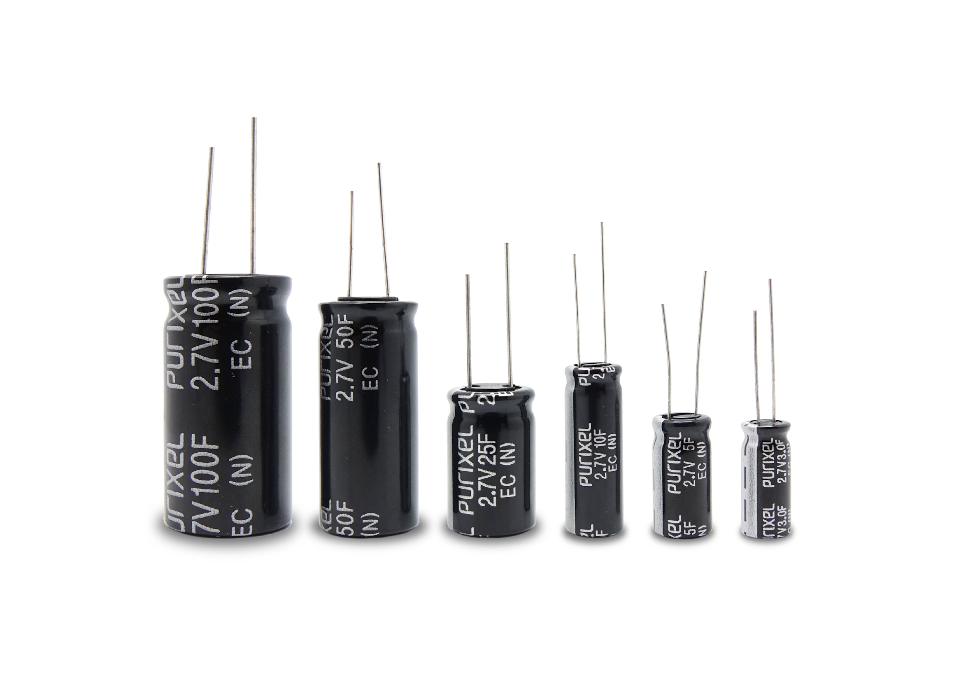 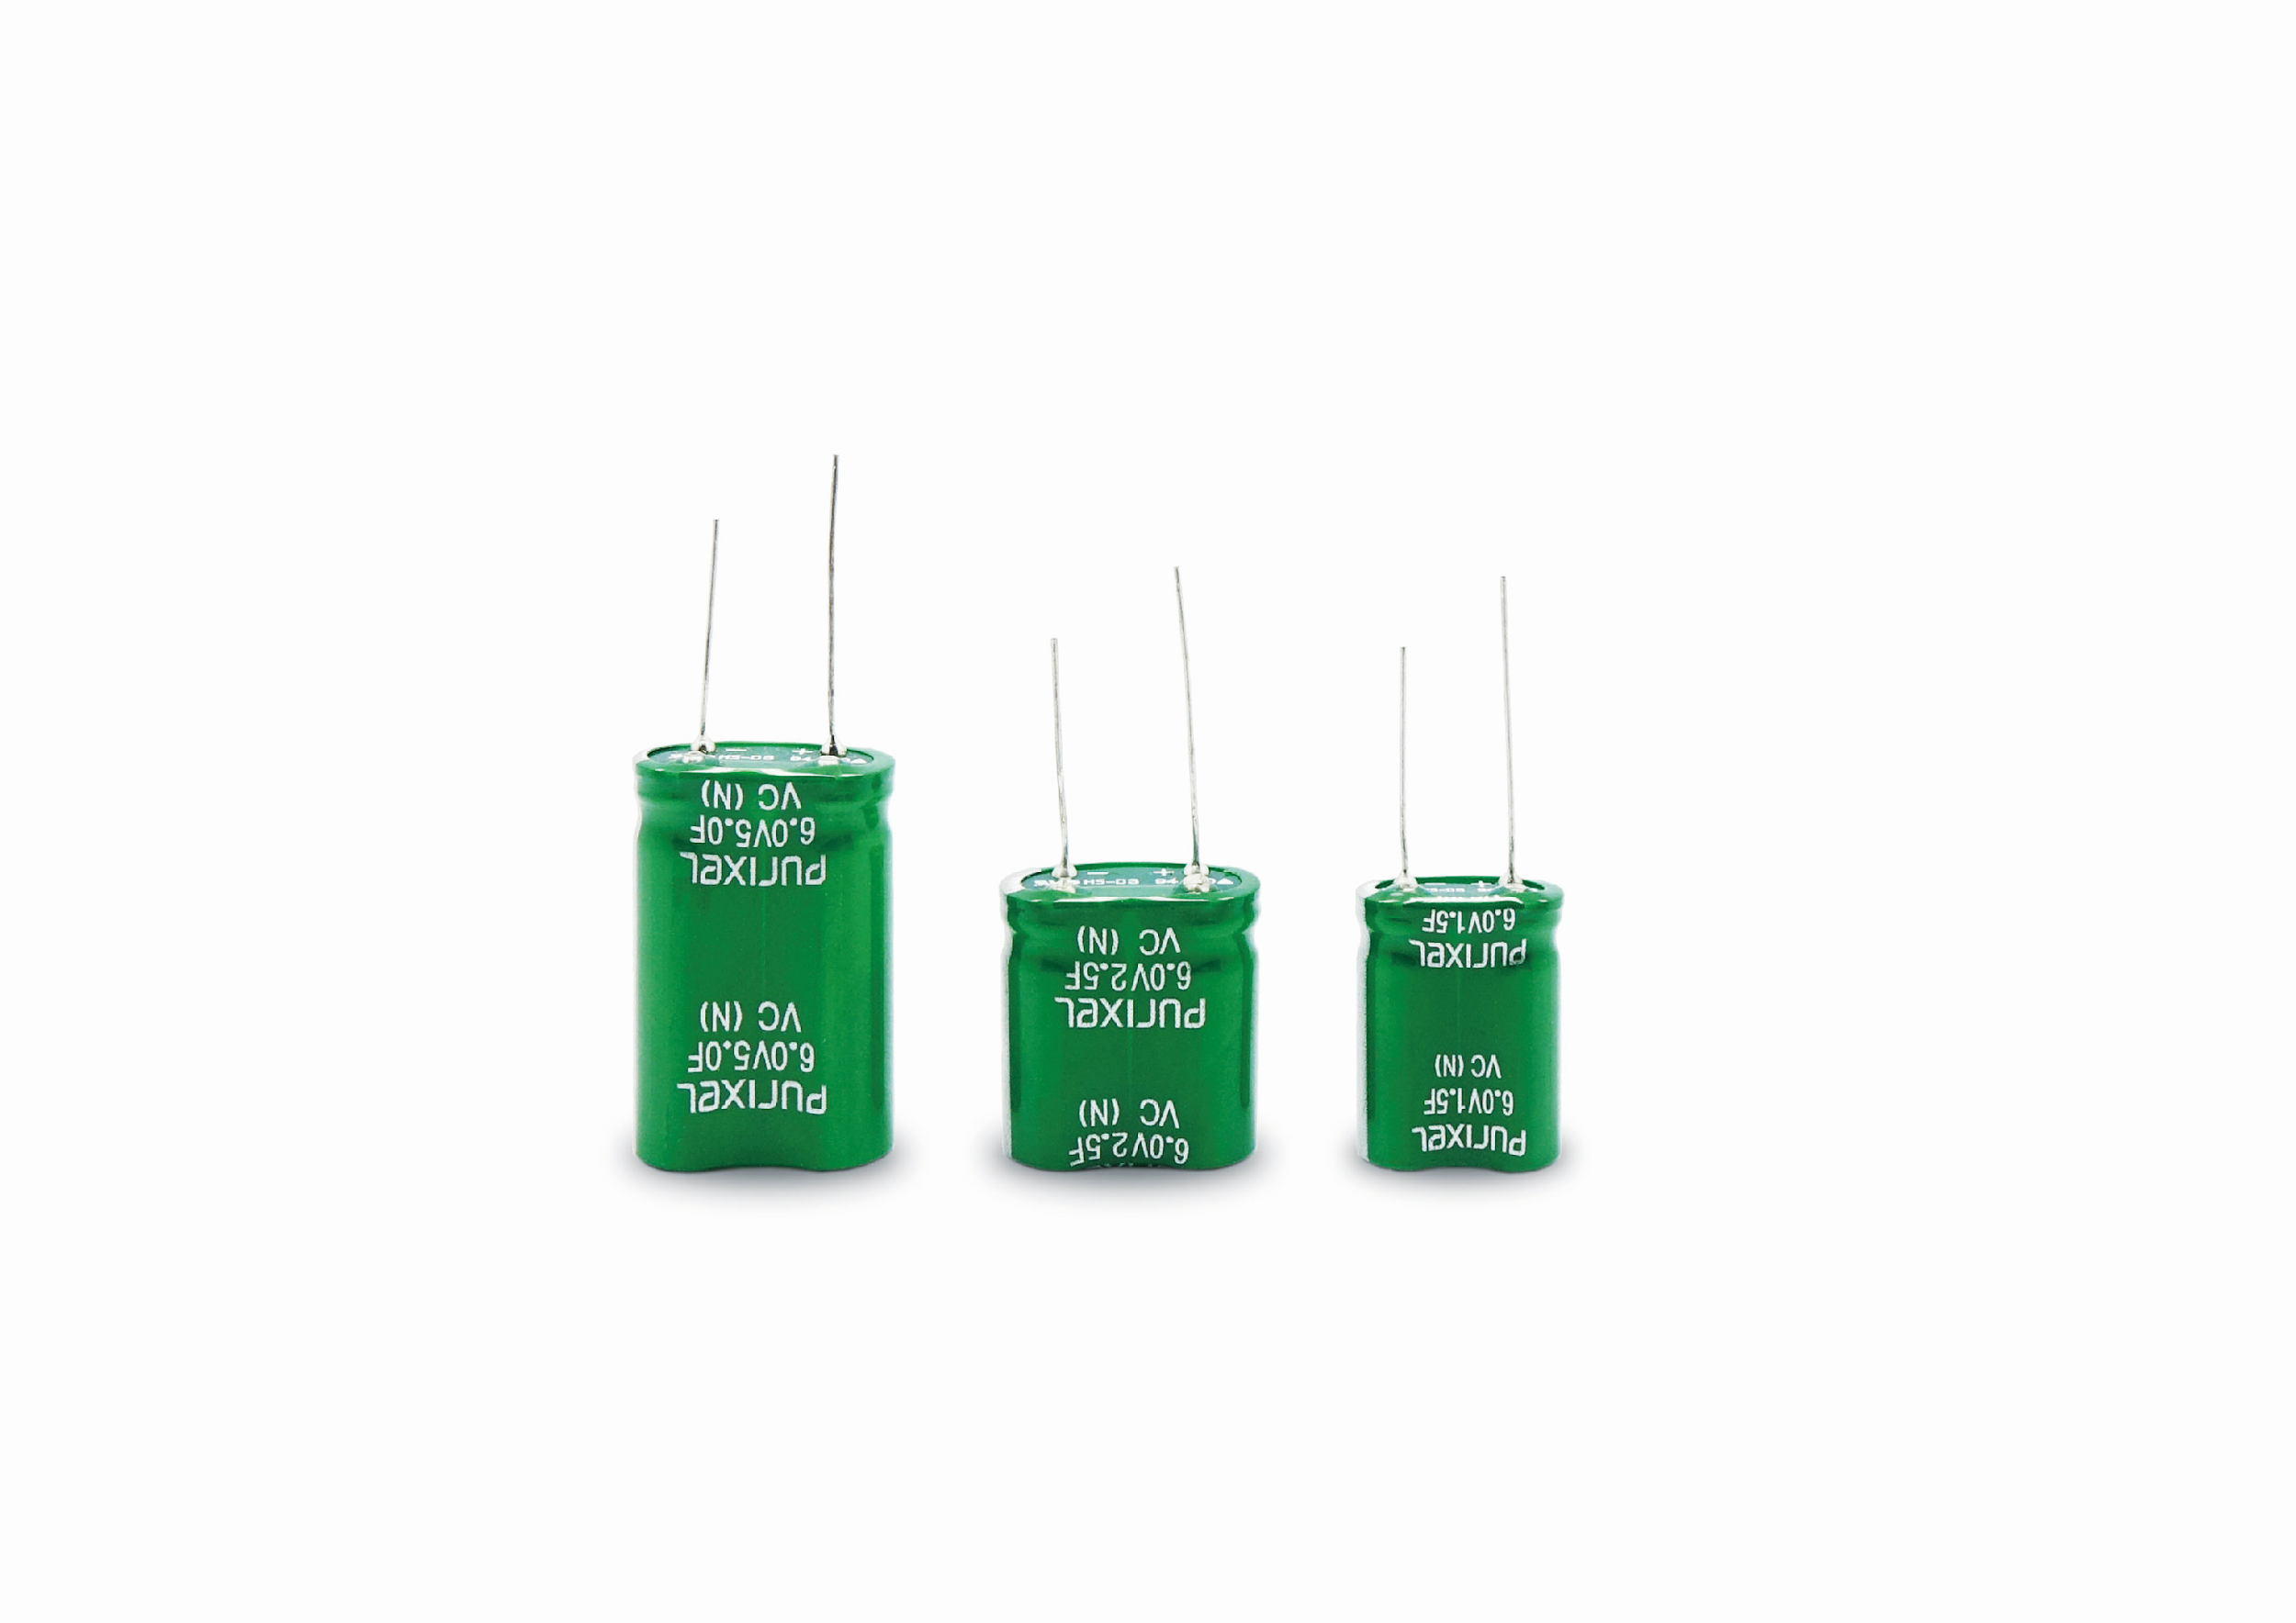 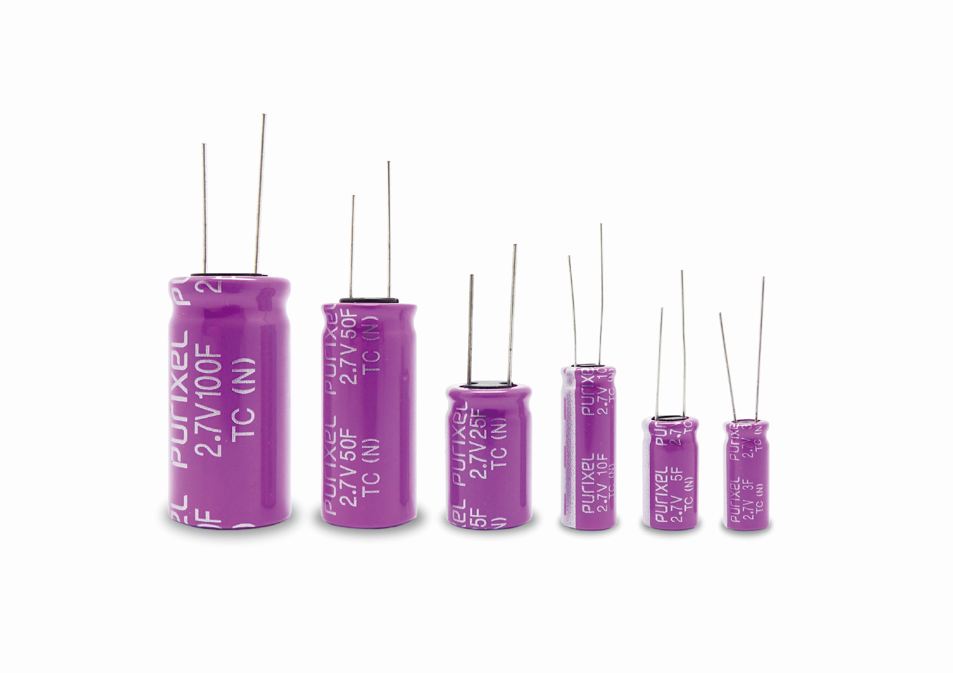 | Tụ điện PEC series, PVC series, PTC series, các loại mô-đun Là một thiết bị lưu trữ năng lượng, có ưu điểm là mật độ năng lượng cao, hiệu quả sạc, điện trở thấp, thiết kế thân thiện với môi trường và tuổi thọ gần như vĩnh viễn.
5 | The Others | Aimsak | http://en.aimsak.com | Brushless Power Tool This product is a tool specialized in the ability to loosen and tighten bolts and nuts, it can easily tighten/loosen high-pressure bolts and nuts because it has a strong impact in the direction of rotation. The BL22Q906, BL18Q706 BL14Q503, operated in Auto mode, is a convenience-enhancing and a specialized power tool for mechanical maintenance of the vehicle. |  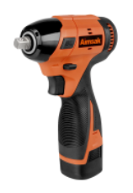 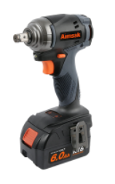 | Máy khoan bắt bulong áp lực cao Sản phẩm này là dụng cụ chuyên dụng với khả năng nới, siết các loại bu lông, đai ốc, nó có thể siết / nới lỏng các loại bu lông, đai ốc chịu áp lực cao một cách dễ dàng do có lực tác động mạnh theo chiều quay. BL22Q906, BL18Q706 BL14Q503, hoạt động ở chế độ Tự động, là một công cụ điện chuyên dụng để tăng cường sự tiện lợi và chuyên dụng cho việc bảo dưỡng cơ khí của xe.
6 |  | Findeachip | www.findeachip.com | Functional Integration LED Driver IC Integrating LED, KEY, and BUZZER functions, which are control panel functions of household appliances, into one IC, contributing to cost reduction and simplification of functions 1-Wire Interface IC IC capable of controlling multiple sensor/control nodes with a single signal line Solar Radiation & Temperature Dual-Sensor a composite environmental sensor that simultaneously measures the solar radiation and temperature necessary for maintenance/efficiency prediction of photovoltaic systems. | 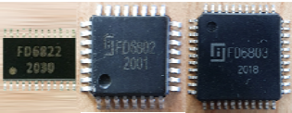 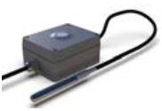 | IC điều khiển LED tích hợp chức năng Tích hợp các chức năng LED, KEY và BUZZER, là các chức năng bảng điều khiển của thiết bị gia dụng, vào một IC, góp phần giảm chi phí và đơn giản hóa các chức năng IC giao diện 1 dây IC có khả năng điều khiển nhiều nút cảm biến / điều khiển với một đường tín hiệu duy nhất Bức xạ mặt trời và cảm biến nhiệt độ kép một cảm biến môi trường tổng hợp đo đồng thời bức xạ mặt trời và nhiệt độ cần thiết để bảo trì / dự đoán hiệu quả của các hệ thống quang điện.
7 |  | LEO | www.leobio.co.kr | Special LED lighting, Functional LED Device, Smart Module Special features of antibacterial and antiviral functions and special lighting for subways with LEDs | 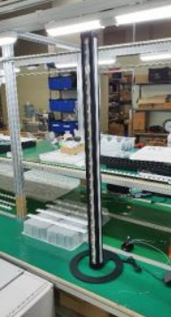 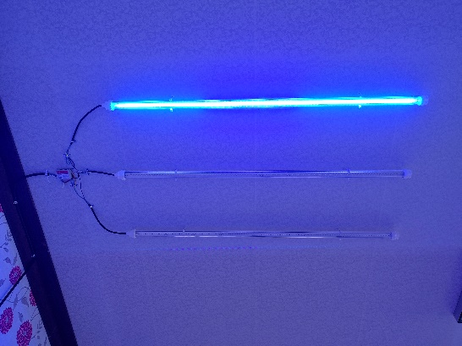 | Đèn LED đặc biệt, Thiết bị LED chức năng, Mô-đun thông minh Các tính năng đặc biệt của chức năng kháng khuẩn và kháng vi rút và chiếu sáng đặc biệt cho tàu điện ngầm với đèn LED
8 |  | ThomasCable | http://www.thomas.co.kr/ | Industrial Automation Cable Cleanroom, Optimized Dust-Free Cable | 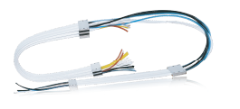 | Cáp tự động Cáp phòng sạch chống bụi tối ưu
9 |  | OSMC | x | PREVAILING TORQUE TYPE ANTI LOOSE SELF LOCKING NUT "S Nut" All steel, Self locking, Anti loose, prevailing torque Effect of "S Nut" is antiloose from extream vabration and maintaining fastening torque, load position even from incomplete fastening and can be used repeatably without damage. Applicable Standard: ISO 898-2, ISO 7481, ISO 2320 Propert class: 5, 8, 10 | 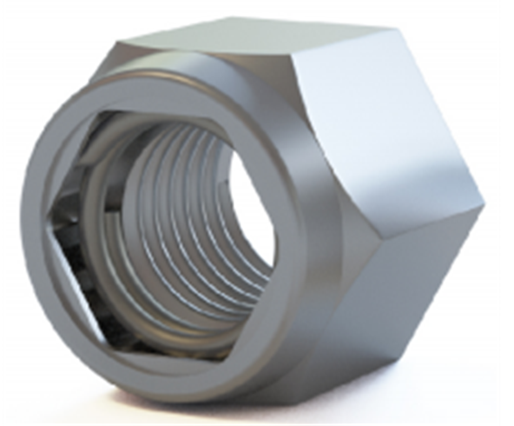 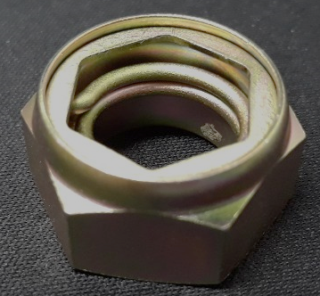 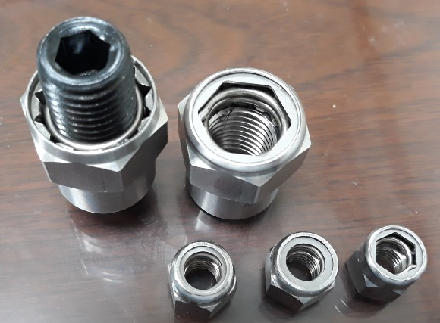 | Long đen: Tác dụng của "S Nut" là chống tác dụng phụ từ sự va đập quá mạnh và duy trì mô-men xoắn buộc chặt, vị trí tải ngay cả khi buộc không hoàn toàn và có thể được sử dụng lặp lại mà không bị hỏng. Tiêu chuẩn áp dụng: ISO 898-2, ISO 7481, ISO 2320 Lớp thích hợp: 5, 8, 10
10 |  | NOANIX | www.noanix.com | Medical coatings / Medical coating machines / Ultrasonic spray nozzles Medical coatings and medical coating machines are used for medical devices particularly minimally invastive surgery devices. Druge-eluting coating, Hydrophilic coating, Hydrophobic coating, Antimicrobial coating and Antithrombogenic coating. | 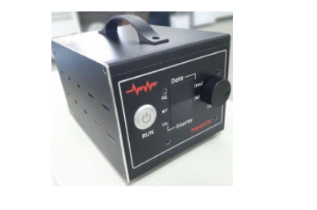 | Lớp phủ/máy phủ thiết bị y tế: dùng cho thiết bị y tế, đặc biệt là các thiết bị phẫu thuật xâm lấn. Gồm lớp phủ thấm nước, lớp phủ chống nước, lớp phủ chống khuẩn, phủ chống đông máu
11 |  | Tiniko | http://www.tiniko.co.kr/ | "Material localized manufacturer of ASTM F2063-18 (International standard for TiNi superelastic medical materials) 1. Heat shrinkage ring for tightening electromagnetic shield cover of military tanks and aircraft wires - Heat shrink ring product for fastening covers for electromagnetic shielding of military or transport machine wires - It is a thermal power extension product more 250K because of adding the Nb element to TiNi. - It has strong fixing force at temperatures ranging from -100 to +200 degrees. - It's easy to install on-site due to shape memory effect. - At the same time, it has high vibration resistance due to its superelastic properties. - It is very strong because that does not deteriorate despite the harsh corrosion environment. 2. semi product of TiNi material(Bar, sheet, Wire, etc)" |  | Nhà sản xuất vật liệu được nội địa hóa theo tiêu chuẩn ASTM F2063-18 (Tiêu chuẩn quốc tế cho vật liệu y tế siêu đàn hồi TiNi) 1. Vòng co nhiệt để siết chặt nắp lá chắn điện từ của xe tăng quân sự và dây máy bay - Sản phẩm vòng co nhiệt dùng để buộc các nắp che chắn điện từ của dây dẫn máy móc vận tải hoặc quân sự - Là sản phẩm mở rộng nhiệt điện thêm 250K vì thêm nguyên tố Nb vào TiNi. - Nó có lực cố định mạnh mẽ ở nhiệt độ từ -100 đến +200 độ. - Dễ dàng cài đặt tại chỗ do hiệu ứng bộ nhớ hình dạng. - Đồng thời có khả năng chống rung cao do đặc tính siêu đàn hồi. - Nó rất bền vì điều đó không bị suy giảm mặc dù môi trường ăn mòn khắc nghiệt. 2. bán sản phẩm của vật liệu TiNi (Thanh, tấm, dây, v.v.)
12 |  | SUNGCHANG | http://www.sctele.co.kr | Ultra-compact DC Uninterruprible power supply for power outage power shutdown, earth leakage breaker trap - 84x72x42mm,400g / 82x52x35mm, 170g comapct DC UPS - 5v, 9v, 12v, 24v, 48v can be supplied (MAX 2A~6A) - Can be used to all devices using DC power | 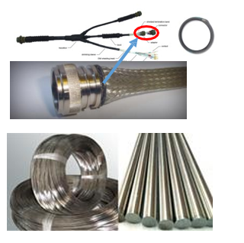 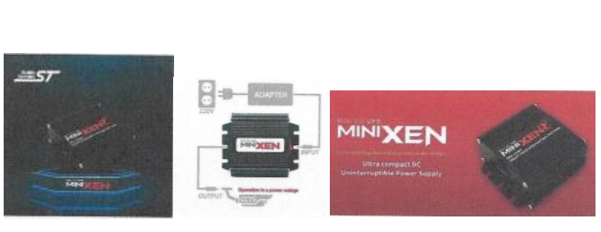 | Bộ nguồn DC Uninterruble siêu nhỏ gọn cho mất điện ngắt điện, bẫy cầu dao rò rỉ đất - 84x72x42mm, 400g / 82x52x35mm, 170g comapct DC UPS - 5v, 9v, 12v, 24v, 48v có thể được cung cấp (MAX 2A ~ 6A) - Sử dụng được cho tất cả các thiết bị sử dụng nguồn DC

